Цінова пропозиція
 |  |  |  |  |  | Додаток №3 до Запиту
 |  | Форма цінової пропозиції

(Назва Учасника), надає свою пропозицію щодо участі у тендері на закупівлю наборів для добровільних пожежних команд.
Відомості про підприємство |  |  | Повне найменування учасника – суб’єкта господарювання
 |  |  | Ідентифікаційний код за ЄДРПОУ або реєстраційний номер облікової картки платника податків
 |  |  | Реквізити (адреса - юридична та фактична, телефон, факс, телефон для контактів, e-mail, розрахунковий рахунок)
Відомості про особу (осіб), які уповноважені представляти інтереси Учасника |  |  | (Прізвище, ім’я, по батькові, посада, контактний телефон).
Учасники, для повноцінної участі у закупівлі, ОБОВ’ЯЗКОВО повинні надати зразок набору та/чи всіх матеріалів для його виготовлення(кожної позиції по 1 шт), що пропонується до постачання відповідно до технічних характеристик, визначених у цьому Додатку до конкурсної документації. Взірці приймаються за адресою м. Київ, вул. Ділова, буд. 3, Національний Комітет Товариства Червоного Хреста України. Їх ненадання є підставою для відхилення пропозиції як такої, що не відповідає умовам закупівлі. Контакт: 096 776 5449 ( Марина). Кінцева дата прийняття взірців 17.02.2026 р. 18:00
№ п/п | Найменування | Технічні характеристики та опис |  |  | Од. виміру | Кількість в одному наборі | Ціна, за одиницю, (з урахуванням всіх податків і зборів) * | Вартість, грн., (з урахуванням всіх податків і зборів) * | Гарантійний термін, календарних днів

 |  | Запит** | Зображення | Пропозиція (вказати модель (торгову марку), виробника, параметри та характеристики продукції та фото обов'язково)
1 | 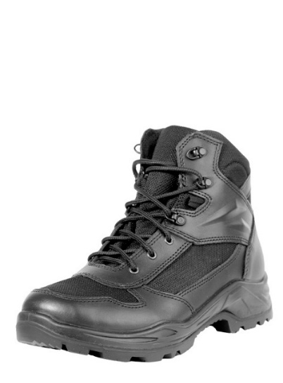 Взуття пожежника захисне | Деталі верху: Верх взуття виготовляється зі шкіри хромового дублення, гладкої, товщиною 2,0–2,2 мм, чорного кольору, з водостійкістю не менше 180 хвилин. Матеріал має щільну структуру, що забезпечує зносостійкість і довговічність. Додаткові елементи верху: Допускається використання змішаних матеріалів (наприклад, нейлон або аналог Cordura) з водовідштовхувальними властивостями. Матеріал має бути легким, міцним і стійким до стирання (не менше ніж у 4 рази вище показників звичайного нейлону). Температура плавлення — не нижче 210 °C. Підкладка: Виконується з гігроскопічного, зносостійкого матеріалу типу «меш» або еквіваленту. Повинна забезпечувати циркуляцію повітря та комфорт під час використання. Допускається застосування мембранних водостійких і дихаючих матеріалів (типу ePTFE або еквівалент). Підносок: Виготовляється з термопластичного матеріалу з одностороннім покриттям, товщиною не менше 1,8 мм, для захисту носової частини взуття та збереження форми. Задник: Термопластичний, формостійкий, забезпечує підтримку та стабільність задньої частини взуття. М’яка вставка та клапан: Виготовляються з легкої гідрофобної тканини, стійкої до стирання та дії вологи (типу Cordura або еквівалент). Устілка: Основна устілка — зі штробельного матеріалу або його еквіваленту. Вкладна устілка: формована, з матеріалу типу спіненого EVA або еквіваленту, для амортизації та комфорту під час тривалого носіння. Підошва: Двошарова — поліуретан + гума (ПУ-гума) або еквівалент. Повинна бути стійкою до високих температур, стирання та ковзання. Виготовляється за рецептурою, що відповідає стандартам якості та безпеки. Підошва має мати велику площу контакту з поверхнею, самоочисний протектор, що забезпечує зчеплення та стійкість на різних покриттях. Фурнітура: Отвори для шнурків мають бути укріплені поліуретановими або металевими елементами для підвищеної надійності. Колодка: Ергономічна форма колодки повинна забезпечувати комфорт під час тривалого носіння та знижувати втому. Допускається використа |  |  | пара | 5 |  | 0.00

2 | 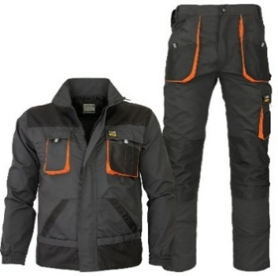 Костюм робочий літній | Сезон: літній; Комплектність: куртка та брюки; Стать: чоловіча; Колір: темно сірий, коричневий; Захисні властивості: захист від загальних виробничих забруднень Відповідність стандарту: ДСТУ EN ISO 13688:2016 Матеріал: змішана тканина Склад тканини: 65% (±5) поліестер, 35% (±5) бавовна; Щільність тканини: не менше 250 г/м²; Сигнальні елементи: обов’язкові; Упаковка: поліетиленовий пакет; |  |  | штука | 5 |  | 0.00
3 | 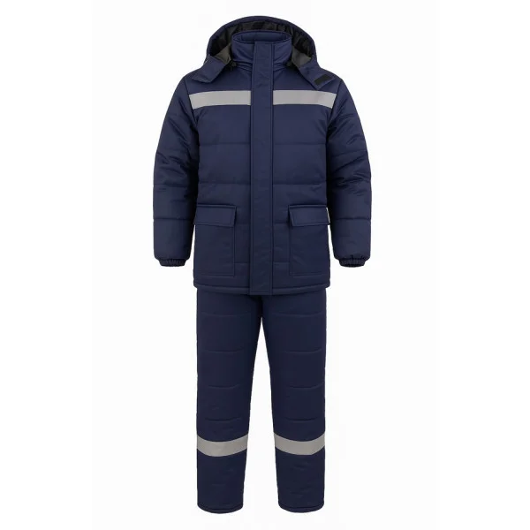 Костюм робочий утеплений | Костюм робочий утеплений (куртка, штани) Матеріал основний: 70% (+-5) поліестер, 30% (+-5) бавовна; Щільність тканини: не менше 280 г/м²; Підкладка: 100% поліестер; Утеплювач: поліестер; Колір:темно-сірий, коричневий; Особливості куртки: Комір-стійка, застібка на блискавку з планкою, що фіксується кнопками; Збільшена вага утеплювача, вшита нейлонова підкладка; Виріб має мати 4 зовнішні кишені: 2 нагрудні з клапанами і 2 нижні на липучках або кнопках, 1 внутрішня кишеня з лівого боку; Рукави посилені в ділянці ліктів для підвищеної зносостійкості; Виріб має забезпечувати зручність рухів і належний рівень теплоізоляції для роботи в холодний період; |  |  | штука | 5 |  | 0.00
4 | 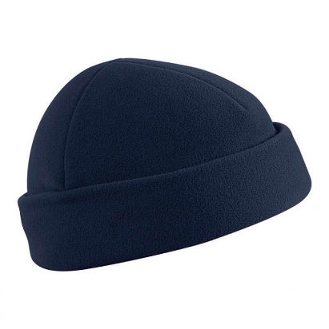 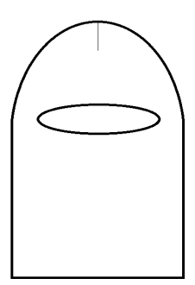 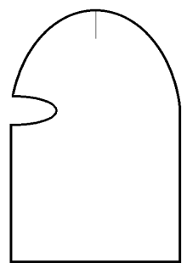 Шапка-феска | Форма: із заокругленим верхом та розрізом для очей. Колір: темно-сірий або коричневий) Розмірні групи: 3 шт. Розмір 54–56 призначений для обхвату голови від 54 до 57 сантиметрів включно. Розмір 58–60 призначений для обхвату голови від 58 до 60 сантиметрів включно. Розмір 62–64 призначений для обхвату голови від 61 до 64 сантиметрів включно. Матеріал: гладкофарбоване подвійне трикотажне полотно. Матеріал, що використовується для виготовлення виробу, повинен відповідати наступним вимогам щодо фізико-механічних, хімічних та експлуатаційних показників. Сировинний склад: напіввовна — 30 % ± 2,5 %; поліакрилонітрил — 70 % ± 2,5 %. Вид переплетення: ластик 2:1. Кількість петельних стовпчиків: не менше 38 одиниць на 10 см. Кількість петельних рядків: не менше 40 одиниць на 10 см. Поверхнева густина: не менше 610 г/м². Вміст вільного та здатного частково виділятися формальдегіду: не більше 75 мг/кг. Стійкість до пілінгування (після 2000 циклів з лицьової сторони): не менше 2 балів. Зміна лінійних розмірів після трьох циклів прання та сушіння (режим прання 6А при температурі 40 °C, режим сушіння С): – по довжині (за петельними стовпчиками) — ± 5 %; – по ширині (за петельними рядками) — ± 5 %. Стійкість пофарбування до прання (при 40 °C): не менше 4/4 балів. Стійкість пофарбування до поту: не менше 5/4 балів. Стійкість пофарбування до сухого тертя: не менше 4 балів. Питомий поверхневий електричний опір: не більше 10¹⁴ Ом. Гігроскопічність: не менше 6,5 %. |  |  | штука | 5 |  | 0.00

5 | 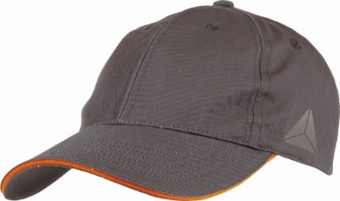 Кепі робоче | Кепка виконана у стилі для спецодягу. Тип виробу: робоча кепка на 6 клинів; Призначення: спецодяг загального призначення Матеріал: 65% (+-5) поліестер, 35% (+-5) бавовна; Щільність не менше 245 г/м²; Розмір: регульований; Колір: темно-сірий, коричневий; Фурнітура: метал; |  |  | штука | 5 |  | 0.00
6 | 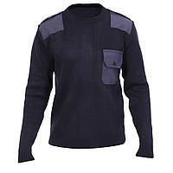 Светр | Колір: темно-сірий або коричневий; Сировинний склад матеріалу має становити 30 ± 2,5 % вовни та 70 ± 2,5 % поліакрилонітрилу. Вид переплетення — основне трикотажне полотно типу кулірна гладь. У зонах манжет рукавів, низу пілочки та спинки повинно застосовуватися основне трикотажне полотно типу ластик 2 х 2. Поверхнева густина основного полотна повинна бути не меншою ніж 490 г/м². Зміна лінійних розмірів після трьох циклів прання та сушіння (режим прання 6А при температурі 40 °С, режим сушіння С) має становити: – по довжині (за петельними стовпчиками) від –8,0 % до +5,0 %; – по ширині (за петельними рядками) від –10,0 % до +5,0 %. Гігроскопічність матеріалу не повинна перевищувати 17 %. Вміст вільного і здатного частково виділятися формальдегіду не повинен перевищувати 75 мг/кг. Схильність до пілінгування після 2000 циклів повинна бути не нижче 2 балів. Ступінь стійкості пофарбування до прання при температурі 40 °С має бути не нижче 4/4 балів. Ступінь стійкості пофарбування до дії поту — не нижче 4/4 балів. Ступінь стійкості пофарбування до дії сухого тертя — не нижче 4 балів. Питомий поверхневий електричний опір матеріалу не повинен перевищувати 10¹⁴ Ом. На ділянці плечей та ліктях рукавів нашито підсилювальні накладки кольору основного трикотажного полотна, фігурної форми із тканини для накладок. |  |  | штука | 5 |  | 0.00

7 | 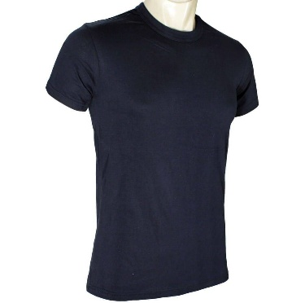 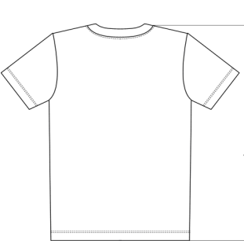 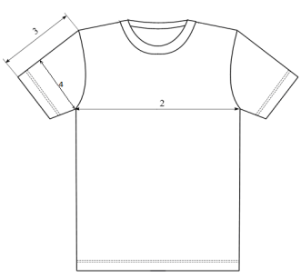 Фуфайка літня | Колір: темно-сірий або коричневий; Фуфайка виготовляється з гладкофарбованого трикотажного бавовняного кулірного полотна, що використовується як основний матеріал. Виріб складається з пілочки, спинки та рукавів. Пілочка — суцільнокроєна. Спинка — суцільнокроєна зі зміщеною лінією плеча у бік пілочки на (30 ± 3) мм на рівні горловини та на (40 ± 3) мм на рівні пройми. Рукав — вшивний, одношовний, короткий. Горловина виробу оброблена обшивкою висотою (20 ± 2) мм. Зрізи горловини спинки з внутрішнього боку закриваються бейкою. Низ виробу та рукавів обробляється швом у підгин, ширина підгину становить (20 ± 5) мм. Зшивання плечових зрізів, вшивання обшивки в горловину, вшивання рукавів у відкриті пройми, а також зшивання рукавно-бокових швів виконується чотиринитковою дволінійною зшивально-обметувальною ланцюговою строчкою (код стібка 507). Обробка ростка горловини спинки планкою з основного полотна здійснюється човниковою строчкою (код стібка 301). Оздоблювальні строчки по плечових швах, по горловині переду та по проймах виконуються тринитковою дволінійною ланцюговою пласкою строчкою (код стібка 602). Оздоблювальна строчка по горловині переду переходить на спинку на 10–15 мм. Обробка рукавів і низу виробу виконується тринитковою дволінійною пласкою ланцюговою строчкою (код стібка 602). Кінці пласких ланцюгових стібків повинні накладатися не менше ніж на 12 мм. Усі кінці строчок пласких ланцюгових стібків (клас 600) повинні бути закріплені човниковими стібками (код стібка 301) для запобігання розпусканню ланцюгових швів. Класифікація та види стібків, строчок і швів, що застосовуються, повинні відповідати вимогам ДСТУ ISO 4915:2005 та ДСТУ ISO 4916:2005. Усі кінці швів, а також місця розривів швів мають бути закріплені зворотним стібком або закріпкою. Допускається внесення конструктивних змін та доповнення виробу елементами, що покращують його експлуатаційні та ергономічні властивості (зокрема декоративними деталями), за умови збереження загальних вимог до якості та міцн |  |  | штука | 5 |  | 0.00

8 | 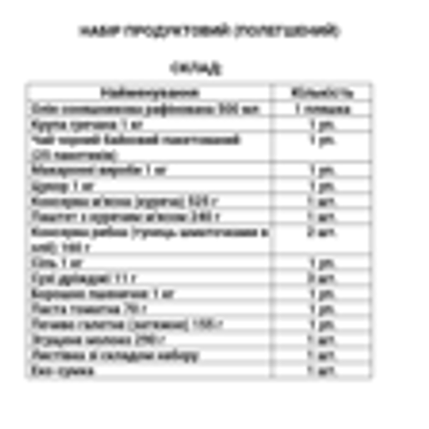 Листівка зі складом набору | Тип виробу: листівка зі складом набору; Розмір: А4 Матеріал: папір офісний; Щільність:80 г/м2 Друк: чб Особливості: Кожна коробка має містити супровідний пакувальний лист формату А4 із зазначенням повного переліку товарів, що входять до складу відповідного набору. |  |  | штука | 1 |  | 0.00
9 | 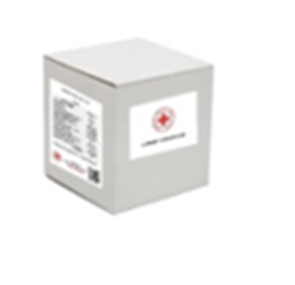 Пакування | Колір: Біла коробка чотириклапанна з п’ятишарового гофрокартону Щільність: від 580 г/м2 ; Розмір коробки: підбирається виконавцем відповідно до наповнення набору. Особливості: Усі одиниці товару, за винятком пожежної каски, повинні бути індивідуально упаковані в поліетиленову плівку та складені в одну коробку відповідно до складу набору. Пожежна каска має бути упакована в оригінальну заводську упаковку виробника, що забезпечує її захист від механічних пошкоджень та деформації. (один набір — одна коробка) Без брендування. |  |  | штука | 1 |  | 0.00
Вартість одного набору, грн* |  |  |  |  |  |  | 0.00
Всього вартість пропозиції( 20 наборів), грн* |  |  |  |  |  |  | 0.00
* Товариство Червоного Хреста України є громадською неприбутковою організацією і просить надати максимальні знижки на товар, вказаний у ціновій пропозиції.
** Закупівля відбувається одним лотом.
Термін доставки товару( заповнити обов'язково)__________________________________________календарних днів.
Умови оплати( заповнити обов'язково)____________________________________відсотків передплати/післяплати. Згідно політик ТЧХУ передплата може застосовуватись лише як виключення та становити не більше 50%.

Примітка: вартість одиниці продукції та загальну вартість пропозиції потрібно заповнювати у гривнях, зазначаючи цифрове значення, яке має не більше двох знаків після коми.
Ми погоджуємось, що всі витрати, пов’язані з пакуванням, доставкою товару, завантажувально-розвантажувальними роботами здійснюються за рахунок Постачальника за наданими адресами.
Ми погоджуємося та ознайомлені з умовами типового Договору ТЧХУ (Додаток №2 до Запиту).
Ми погоджуємося з умовами, що Замовник має право розділити дану закупівлю між декількома постачальниками за умови наявності більш вигідних умов на різні позиції.
Ми погоджуємося з умовами, що Ви можете відхилити нашу чи всі надані пропозиції, та розуміємо, що Ви не обмежені у прийнятті будь-якої іншої пропозиції з більш вигідними для Вас умовами.
Ми погоджуємось зафіксувати цінову пропозицію протягом 90 календарних днів з моменту подачі
Подаючи свою пропозицію ми підтверджуємо повну комплектацію та відповідність умовам зазначеним в Запиті.
Учасники повинні надсилати цінові пропозиції з підписом і печаткою (за наявності)

 |  | ДАТА: |  | Керівник організації/ФОП:____________________________ ( ____________________)
 |  |  |  | МП підпис ПІБ

